C IV - LZ 2020 HH, Teil 4

Statistisches Amt
für Hamburg und Schleswig-Holstein

 |  | STATISTISCHE BERICHTE
 |  | Kennziffer: C IV - LZ 2020 HH, Teil 4 Ökolandbau und Umwelt

 |  | Ökolandbau und Umwelt
 | in Hamburg 2020

 |  | endgültiges Ergebnis der Landwirtschaftszählung

 |  | Herausgegeben am: 8. Juni 2022

Abb. 1
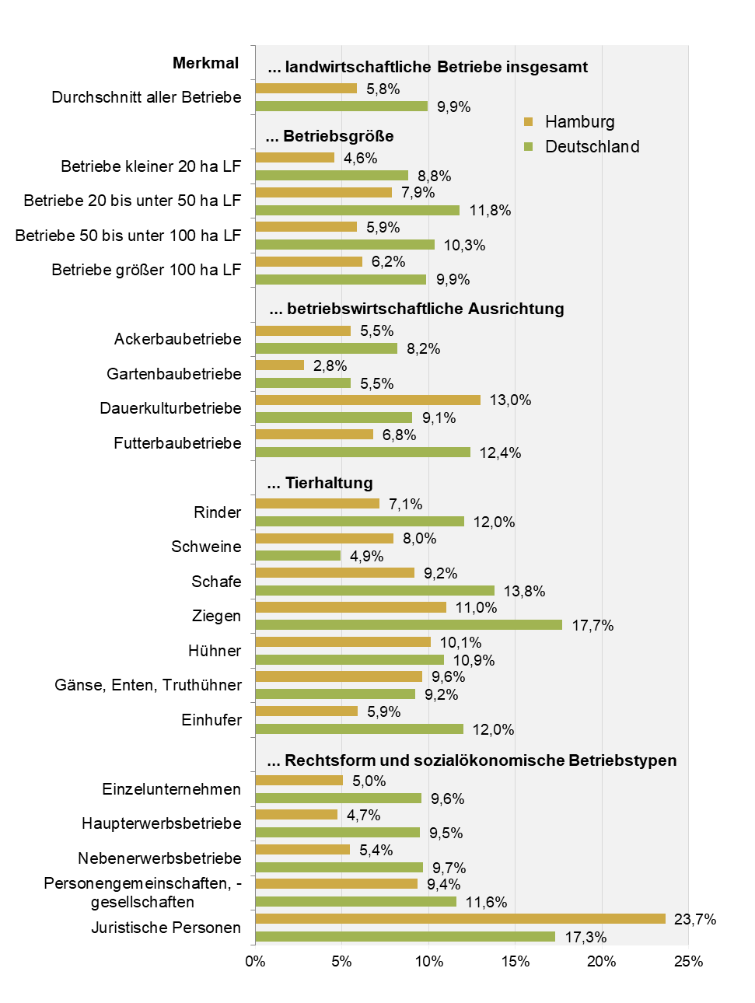
Abb. 1 Anteil der Betriebe mit ökologischer Wirtschaftsweise an den landwirtschaftlichen Betrieben insgesamt nach ausgewählten Merkmalen in Hamburg und Deutschland 2020
- in Prozent -

Abb. 2
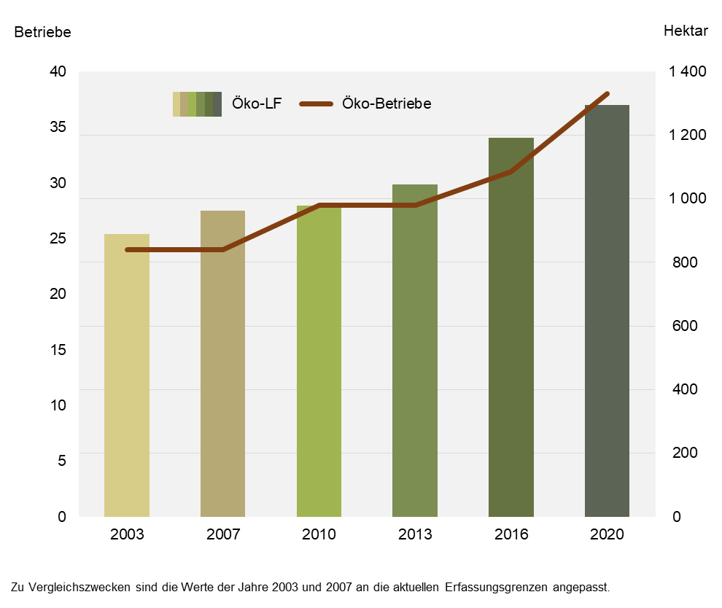
Abb. 2 Landwirtschaftliche Betriebe mit ökologischem Landbau und ökologisch bewirtschaftete landwirtschaftliche Fläche in Hamburg zwischen 2003 und 2020
– Betriebe und Hektar –

Abb. 3
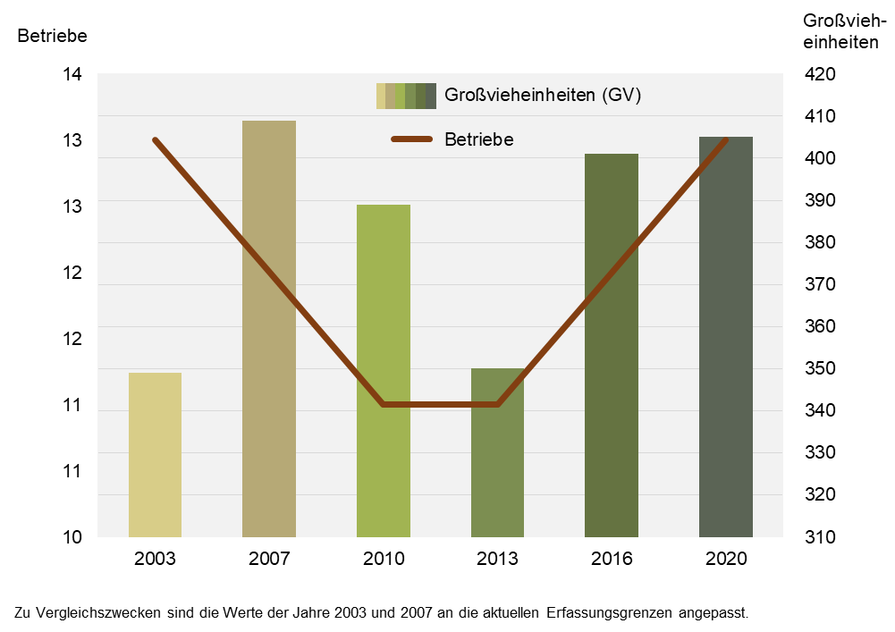
Abb. 3 Landwirtschaftliche Betriebe insgesamt mit Viehhaltung in ökologischer Wirtschaftsweise und Großvieheinheiten der Betriebe mit Viehhaltung in ökologischer Wirtschaftsweise in Hamburg 2003 bis 2020
– Betriebe und GV –

Abb. 4
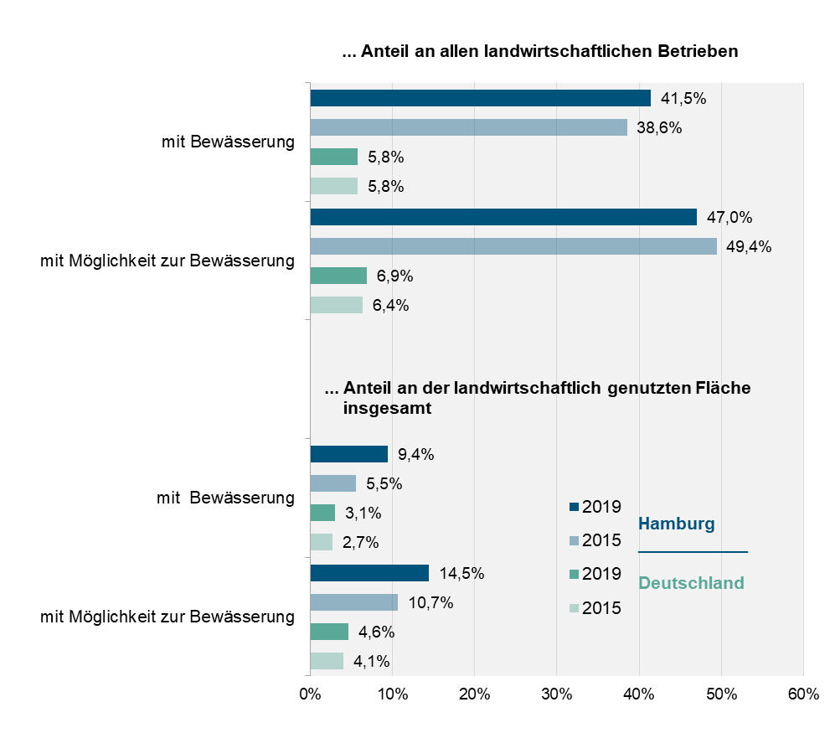
Abb. 4 Landwirtschaftliche Betriebe und landwirtschaftlich genutzte Flächen mit Bewässerung im Freiland in Hamburg und Deutschland 2015 und 2019
– in Prozent –

